Geral - Pesquisa
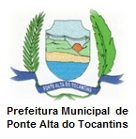

SISTEMA DE INFORMAÇÃO DO PLANO MUNICIPAL DE SANEAMENTO BÁSICO
PONTE ALTA DO TOCANTINS - TO

INDICADORES DE DESEMPENHO DO PLANO MUNICIPAL

ABASTECIMENTO DE ÁGUA
ESGOTAMENTO SANITÁRIO
IMPLANTAÇÃO DO PMSB

DRENAGEM URBANA
RESÍDUOS SÓLIDOS
SUSTENTABILIDADE FINANCEIRA

REVISÃO DO PMSB
SAÚDE

PONTE ALTA DO TOCANTINS - TO

